Opgave 1
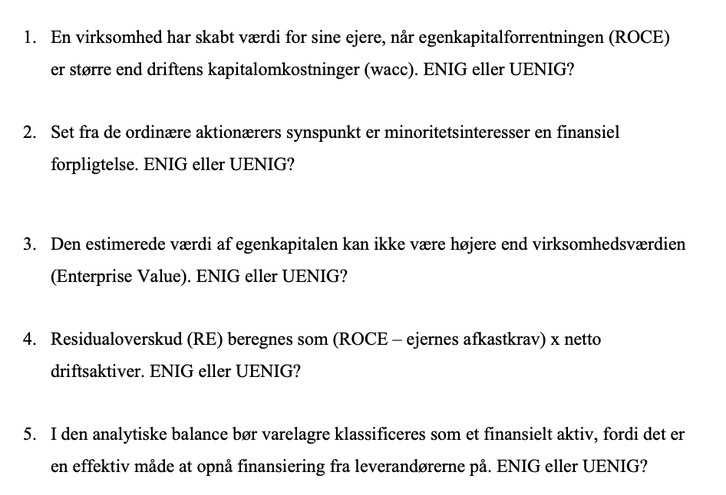
Uenig
Det er når ROCE er større end ejernes afkastkrav, der skabes værdi for ejerne

Uenig
Fra de ordinære aktionærers synspunkt er minoritetsinteresser ikke en finansiel forpligtelse, men en del af egenkapitalen, der tilhører andre aktionærer i dattervirksomheden.

Uenig
Såfremt en virksomhed holder netto finansielle aktiver vil egenkapitalen være højere end virksomhedsværdien

Uenig
Det beregnes som CSE*(ROCE-Ejernes afkastkrav)

Dette tilhører driften, hvor det bør være under driftsaktiver. Ergo uenig

Opgave 2
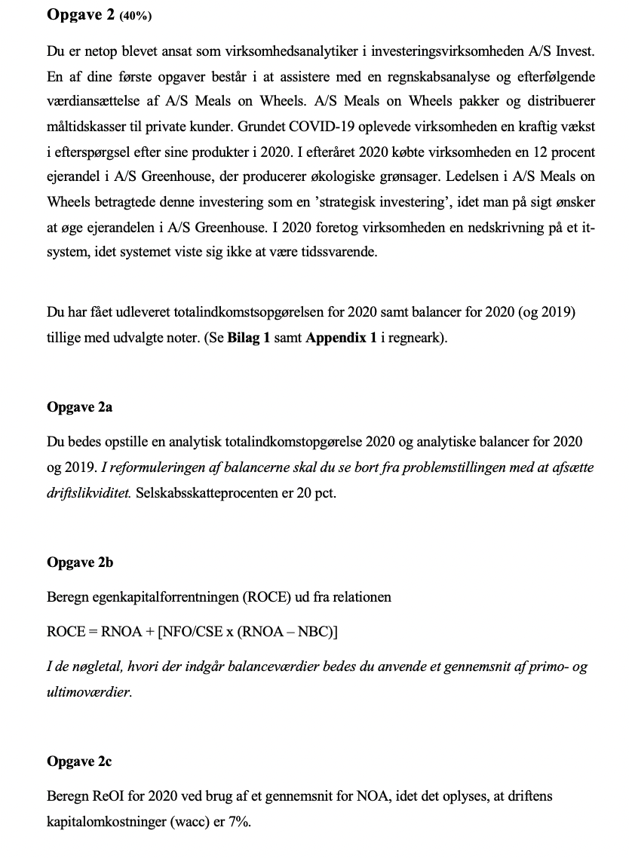
Totalindkomstopgørelse

1.000 DKK | 2020 | Note |  | Reformuleret balance | 2020 | 2019 | RNOA = OI / gns NOA
Nettoomsætning | 19000 |  |  |  |  |  | FLEV = NFO / CSE
Vareforbrug | -8500 |  |  | Aktiver i alt | 22380 | 20125 | NBC = NFE / NFO
Bruttofortjeneste | 10500 |  |  |  |  |  | ROCE = RNOA + FLEV*(RNOA - NBC)
Salgs- og distributionsomkostninger | -6200 |  |  | Obligationsbeholdning | 30 | 25 | ReOI = OI - wacc * gns NOA
Administrationsomkostninger | -1100 |  |  | Likvide midler | 400 | 500
Resultat af ordinær drift før usædvanlige poster | 3200 |  |  |  |  |  | RNOA | 0.11893272779
Usædvanlige poster | -500 | 1 |  | Driftsaktiver | 21950 | 19600 | FLEV | 0.61977011494
Resultat af ordinær drift | 2700 |  |  | Udskudte skatteforpligtigelser | 1500 | 1050 | NBC | 0.023442136499
Finansielle indtægter | 100 |  |  | Leverandørgæld | 1345 | 1275 | ROCE | 0.17811494253
Finansielle omkostninger | -300 |  |  | Selsabsskat | 500 | 330 | ReOI | 861.95
Resultat før skat | 2500 |  |  | Anden gæld | 150 | 170
Skat af årets resultat | -600 |  |  | Nettodriftsaktiver(NOA) | 18455 | 16775
Årets resultat | 1900
 |  |  |  | Obligationsbeholdning | -30 | -25
Årets resultat | 1900 |  |  | Likvidbeholdninger | -400 | -500
 |  |  |  | Langfristet lån | 7200 | 6600
Urealiseret gevinst obligationsbeholdning, efter skat | 2 |  |  | Kortfristet lån | 235 | 400
Urealiseret gevinst kapitalandele, efter skat | 35
Anden totalindkomst | 37 |  |  | Netto finansielle Forpligtigelser(NFO) | 7005 | 6475
Totalindkomst | 1937
 |  |  |  | CSE | 11450 | 10300
Balance

1.000 DKK | 2020 | 2019 | Note
AKTIVER

IT-system | 1500 | 2100 |  | Reformuleret Totalindkomst |  | 2020
Varemærker | 2000 | 2500
Andre immaterielle aktiver | 500 | 450 |  | Nettoomsætning |  | 19000
Immaterielle aktiver i alt | 4000 | 5050 |  | Vareforbrug |  | -8500
 |  |  |  | Bruttoavanche |  | 10500
Grunde og bygninger | 4800 | 5000
Produktionsudstyr og inventar | 7100 | 6300 |  | Salg- og distributionsomkostninger |  | -6200
Materielle aktiver i alt | 11900 | 11300 |  | Administrationsomkostninger |  | -1100
 |  |  |  | Driftsoverskud af salg, før skat |  | 3200
Udskudte skatteaktiver | 100 | 120
Værdipapirer disponible for salg | 1280 | 25 | 2 | Rapporteret skat | -600
Finansielle aktiver i alt | 1380 | 145 |  | Skattefordel @ 20% | -40
 |  |  |  | Skat allokeret til andet driftoverskud | -100 | -740
Langfristede aktiver i alt | 17280 | 16495 |  | Driftsoverskud af salg, efter skat |  | 2460

Varebeholdninger | 3000 | 1500 |  | Andet driftoverskud
 |  |  |  | Nedskrivning af IT-system | -500
Tilgodehavender fra salg | 1400 | 1200 |  | Skat @20% | 100
Periodeafgræsningsposter | 300 | 430 |  | Urelealiseret gevinst af kapitalandele, efter skat | 35 | -365
Tilgodehavender i alt | 1700 | 1630 |  | Driftsoverskud i alt, efter skat |  | 2095

Likvide beholdninger | 400 | 500 |  | Netto finansielle Omkostninger (NFE)
 |  |  |  | Finansielle indtægter | 100
Korfristede aktiver i alt | 5100 | 3630 |  | Finansielle udgifter | -300
 |  |  |  | Netto | -200
Aktiver i alt | 22380 | 20125 |  | Skattefordel @ 20% | 40
 |  |  |  | Urealiseret gevinest obligationsbeholdning | 2 | -158
1.000 DKK | 2020 | 2019
PASSIVER |  |  |  | Totalindkomst |  | 1937

Aktiekapital | 4000 | 4000 | 3
Overført overskud | 7000 | 6100
Reservekonti | 450 | 200
Egenkapital i alt | 11450 | 10300

Udskudte skatteforpligtelser | 1500 | 1050
Banklån | 2700 | 2000
Øvrige kreditinstitutter | 4500 | 4600
Langfristede forpligtelser i alt | 8700 | 7650

Banklån | 85 | 250
Kreditinstitutter | 150 | 150
Leverandørgæld | 1345 | 1275
Skyldig selskabsskat | 500 | 330
Anden gæld | 150 | 170
Korfristede forpligtelser i alt | 2230 | 2175

Forpligtelser i alt | 10930 | 9825

Passiver i alt | 22380 | 20125

Udvalgte noter | 2020 | 2019

Note 1
Usædvanlige poster
Nedskrivning på it-system | 500

Note 2
Værdipapirer disponible for salg
Obligationsbeholdning
Dagsværdi per 1. jan. | 25 | 20
Årets tilgang | 0 | 0
Årets værdiregulering | 5 | 5
Dagsværdi 31. dec. | 30 | 25
Obligationsbeholdningen består primært af danske statsobligationer

Kapitalandele
Dagsværdi per 1. jan. | 0
Årets tilgang | 1200
Årets værdiregulering | 50
Dagsværdi 31. dec. | 1250
Kapitalandele består udelukkende af en 12 pct.'s ejerandel i A/S Greenhouse

Værdipapirer disponible for salg i alt | 1280 | 25

Note 3
Aktiekapital
Aktiekapitalen på 4000 t.kr. består af 40.000 stk. aktier af nom. 100 kr. per aktie.
Per den 31.12.2020 havde virksomheden 3500 aktier i egenbeholdning.

Opgave 3
 | Budget periode |  |  |  |  | Terminal -
Value driver | 2021E | 2022E | 2023E | 2024E | 2025E | periode
Salgsvækstrate (%) | -8.0% | 0.0% | 6.0% | 2.0% | 2.0% | 2.0%
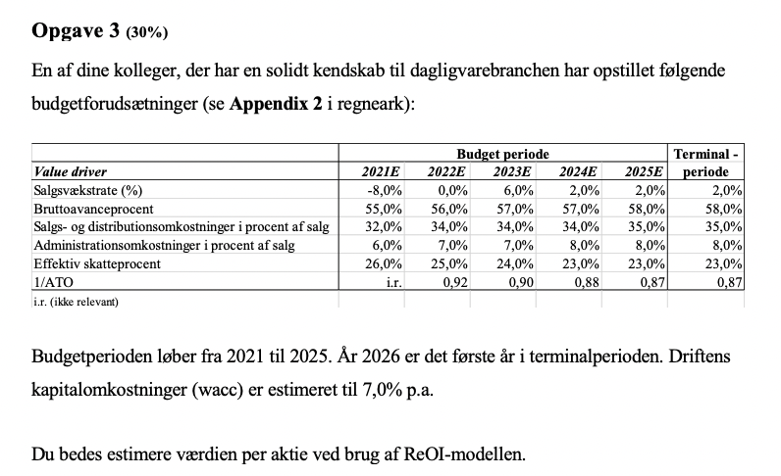
Bruttoavanceprocent | 55.0% | 56.0% | 57.0% | 57.0% | 58.0% | 58.0%
Salgs- og distributionsomkostninger i procent af salg | 32.0% | 34.0% | 34.0% | 34.0% | 35.0% | 35.0%
Administrationsomkostninger i procent af salg | 6.0% | 7.0% | 7.0% | 8.0% | 8.0% | 8.0%
Effektiv skatteprocent | 26.0% | 25.0% | 24.0% | 23.0% | 23.0% | 23.0%
1/ATO | i.r. | 0.92 | 0.90 | 0.88 | 0.87 | 0.87
i.r. (ikke relevant)
 | 1 | 2 | 3 | 4 | 5 |  | RR | 0.07
 | 2021E | 2022E | 2023E | 2024E | 2025E
Nettoomsætning | 17480 | 17480 | 18528.8 | 18899.376 | 19277.36352
Bruttofortjeneste | 9614 | 9788.8 | 10561.416 | 10772.64432 | 11180.870842
Salgs- og distributionsomkostninger | 5594 | 5943 | 6300 | 6426 | 6747
Administrationsomkostnigner | 1049 | 1224 | 1297 | 1512 | 1542
Driftoverskud fra salg, før skat | 2972 | 2622 | 2965 | 2835 | 2892
Skat | 773 | 656 | 712 | 652 | 665
Driftsoverskud efter skat(OI) | 2199 | 1967 | 2253 | 2183 | 2227

NOA = SALG * 1/ATO | 18455 | 16082 | 16676 | 16631 | 16771
NFO | 7005
CSE | 11450

ReOI = OI - wacc * NOA | 907 | 841 | 1086 | 1019 | 1053
df = (1 + wacc)^(t) | 1.07 | 1.14 | 1.23 | 1.31 | 1.40
PV ReOI = ReOI / df | 848 | 734 | 886 | 777 | 750
Sum PV ReOI | 3996
TV = ReOI * (1 + g) / (wacc - g) |  |  |  |  | 21472
PV TV = TV / df | 15309.17
EV = NOA + Sum PV ReOI + PV TV | 37760
NFO | 7005
V^(E) = EV - NFO | 30755
Antal udestående aktier (40 - 3,5) = 36,5 | 843
Værdi per aktie

Opgave 4
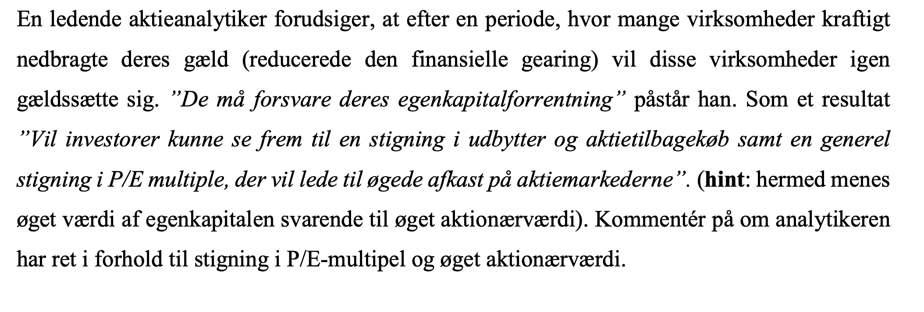

Analytikeren har ret i, at en øget finansiel gearing typisk vil øge egenkapitalsforrentningen. Så længe ROIC>NBC
Dog har analytikeren ikke ret i, at det vil lede til en øget egenkapitalværdi.
Derudover vil det gælde, at en øget finansiel gearing vil reducere P/E værdierne, idet ejernes afkastkrav, vil stige
qua den højere gearing og dermed fuldte risiko.

Det kan tænkes, at vi ser flere gældsfinansiere aktietilbagekøb og større udbyttebetalinger, men ingen af delene vil
skabe mere aktionærværdi

ROIC er OI/Investet Capital

